关系图
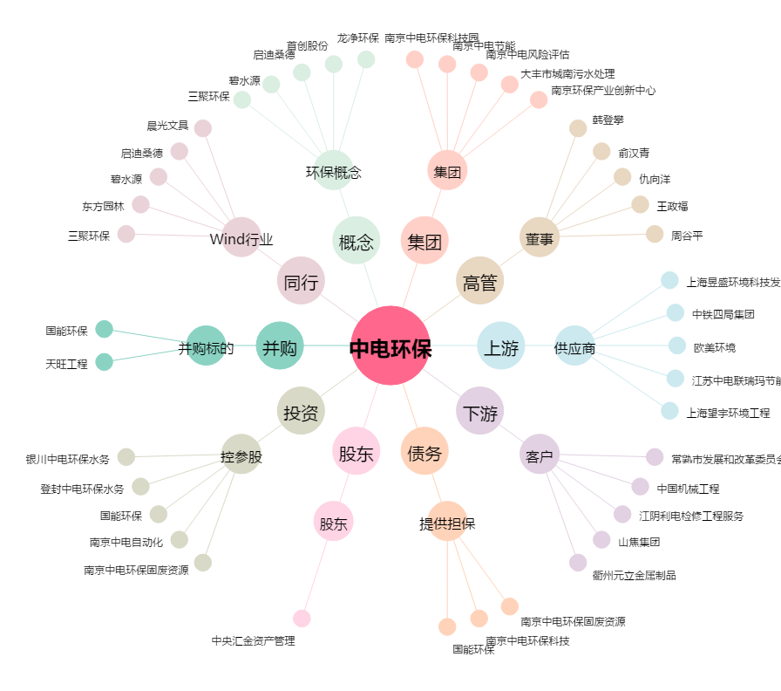
中电环保[300172.SZ] - 关系概览图

